Лист2
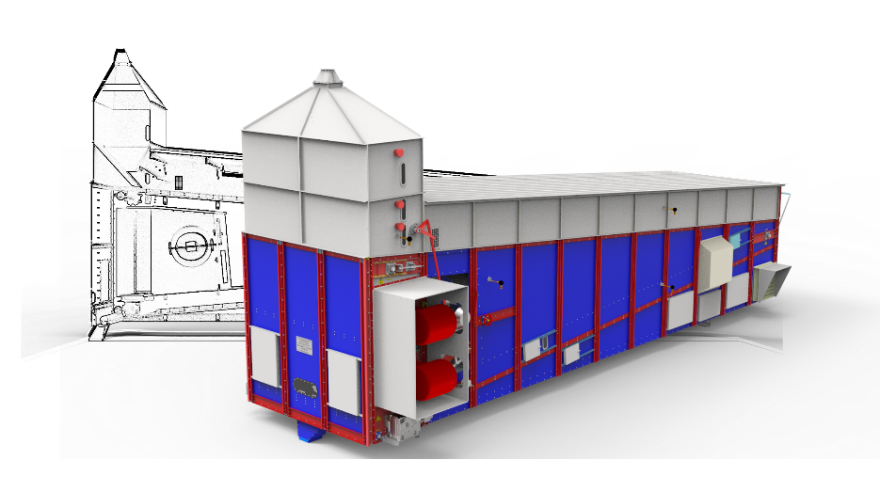

ПРЕДВАРИТЕЛЬНОЕ КОММЕРЧЕСКОЕ ПРЕДЛОЖЕНИЕ№ 3

№ п/п | Наименование оборудования | Ед. изм. | Кол-во | Цена за ед., руб. с учетом НДС 20 % | Сумма за ед., руб. с учетом НДС 20 %
1 | MOTUM M-15 | шт. | 1
Конвейерная зерносушилка полностью на болтовом соединении предназначена для сушки предварительно очищенного материала зерновых, зернобобовых, масличных и крупяных культур. В качестве топлива могут использовать дизельное, магистральный и сжиженный газ. Для избегания контакта продуктов сгорания в сушилках может использоваться теплообменник. Датчик температуры ПТ100: 5 шт.; Датчики уровня флажковые: 3 шт.; Датчик подпора выгрузного устройства: 1 шт.; Ложе состоит из жалюзийных пластинок, выполнено из нержавеющей стали, марки: 430AISI; Мотор-редуктора на всей зерносушилки: Bonfiglioli; Количество рабочих секций – 7шт.; Охладительных- 2,5 шт.; Нагрев – 8 шт.; Вид теплоносителя: подогретый воздуха; Количество вентиляторов на нагрев зерносушилки: 2 шт.; Количество вентиляторов на охлаждение зерносушилки: 2 шт.; Расположение вентиляторов: по бокам Установленная мощность одного вентилятора на нагрев:22х2 кВт (производительностью по воздуху 28 000х2 м3/час); Установленная мощность одного вентилятора на охлаждение: 7,5х2 кВт (производительностью по воздуху 15 000х2 м3/час); Общая производительность зерносушилки по воздуху нагрев + охлаждение: 85 000 м3/час; Установленная мощность транспортера: 0,55 кВт; Установленная мощность выгрузного устройства: 3 кВт; Площадь ложе: 39 м2; Ширина ложе - 3 м. Габариты: Длина: 8,45 м; Ширина с ТСЦ: 5,55 м; Высота: 5,33 мм; Вес агрегата: - 9210кг Горелки: Baltur ГАЗ TBG 210 1* 3.7 кВт Baltur Дизель TBG 210 1*3.4 кВт Мощность электропотребления общая –66кВт. Производительность: Пшеница: с 20 % до 15% - 17.65 т\ч; с 19 % до 15 % - 18.75 т\ч; Оцинкованное исполнение

Стоимость оборудования:

